Titelblatt
Tabelle
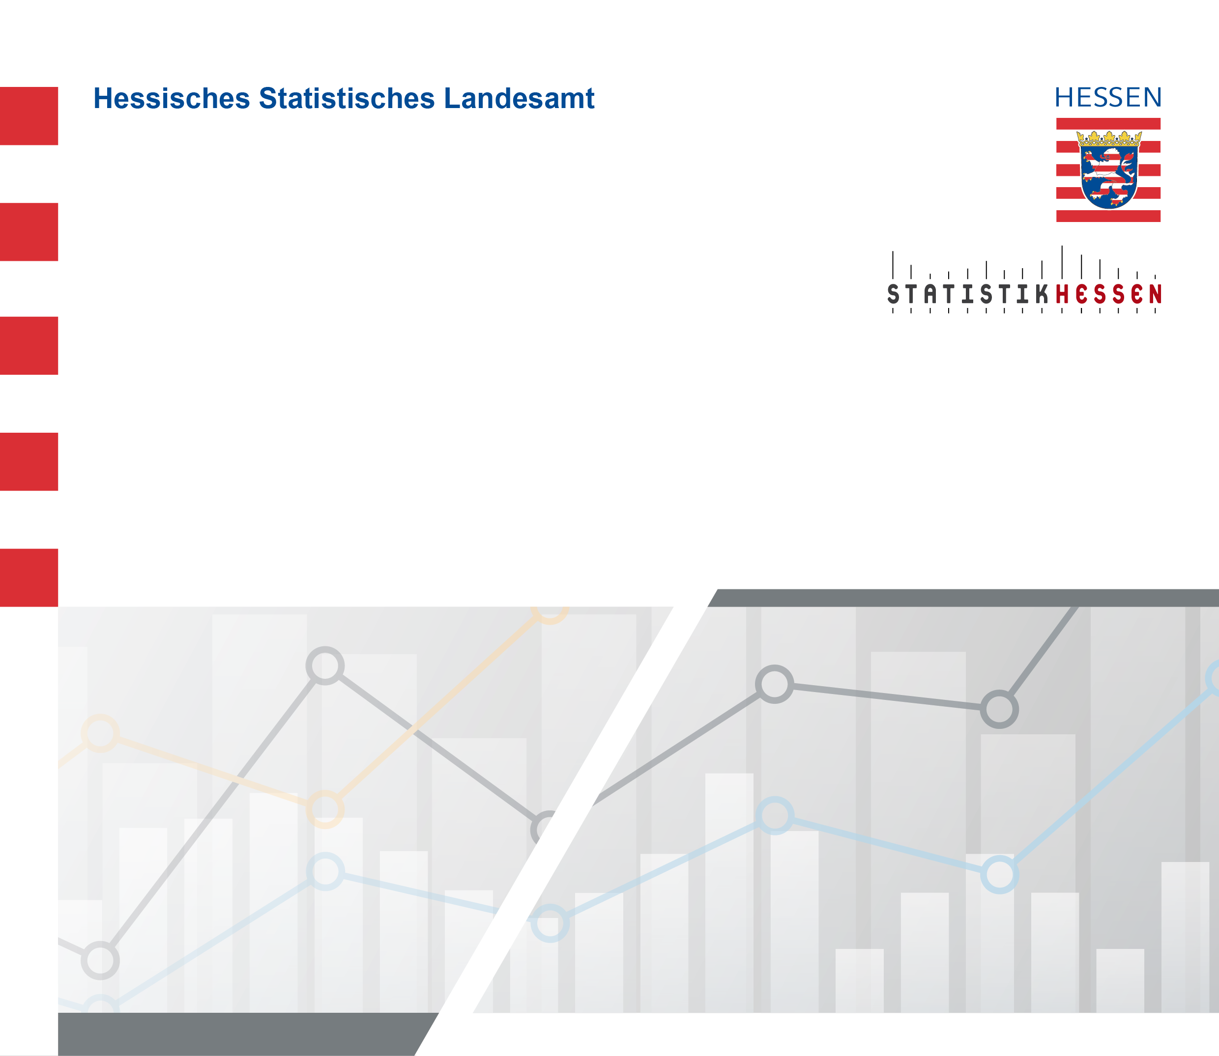
 |  | Juli 2026
 | Bruttolöhne und -gehälter je Arbeitnehmerin
 | und Arbeitnehmer in Hessen 2000 bis 2024
 | nach kreisfreien Städten und Landkreisen

 | Berechnungsstand: August 2025

